160827-28 OB Miskolc
2016.08. 27-28. Szinvanet Országos Bajnokság- Miskolc
 |  |  |  | Farkas László
 |  |  | Serényi Tibor |  | Farkas László
 |  |  |  | Serényi Tibor | 60 60
 |  | Braun János |  |  |  | Farkas László
 |  | 62 64 |  | Bovier György |  | 61 63
 |  |  | Braun János |  | Bovier György
 |  |  |  | Braun János | 60 64
 | Braun János |  |  |  |  |  | Farkas László
 | 60 61 |  |  | Farkas Attila |  |  | 60 60
 |  |  | Csiszár Attila |  | Farkas Attila
 |  |  |  | Csiszár Attila | 60 60
 |  | Mézes János |  |  |  | Farkas Attila
 |  | 60 63 |  | Mézes János |  | 64 64
 |  |  | Mézes János |  | Szabó Béla
 |  |  |  | Szabó Béla | 60 62

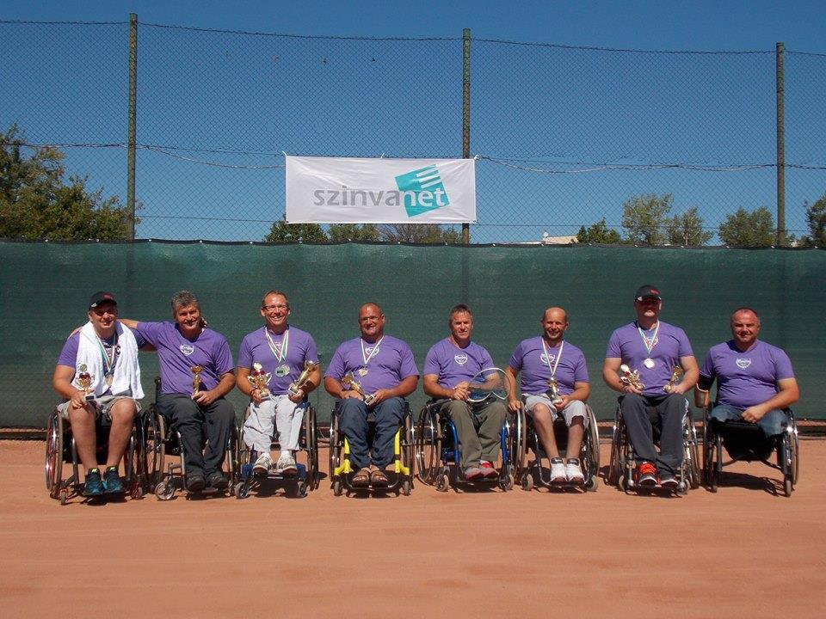
 | 3. helyért: Bovier György- Szabó Béla 63 46 62 |  |  | Végeredmény
 | 7. helyért: Serényi Tibor- Csiszár Attila 61 63 |  |  | 1 Farkas László | Farkas László/Serényi Tibor
 |  |  |  | 2 Farkas Attila
 |  |  |  | 3 Bovier György |  | Farkas/Serényi
 |  |  |  | 4 Szabó Béla |  | 61 60
 |  |  |  | 5 Braun János | Mézes János/Csiszár Attila
 |  |  |  | 6 Mézes János
 |  |  |  | 7 Serényi Tibor |  |  | Farkas/Serényi
 |  |  |  | 8 Csiszár Attila |  |  | 61 63
 |  |  |  |  | Farkas Attila/Braun János

 |  |  |  |  |  | Farkas/Braun
 |  |  |  |  |  | 61 46 10-8
 |  |  |  |  | Szabó Béla/Bovier György |  | 3. helyért: Szabó/Bovier- Mézes/Csiszár 61 60

